饰品清单
栾川山水文苑项目售楼部饰品清单
编号 | 位置 | 名称 | 参考图片 | 尺寸（mm) | 主要材质 | 数量 | 单位 | 单价（元） | 总额（元） | 实际饰品图片
首层 | 前厅装饰柜 | 装饰摆件 |  | 常规 | 复合材质 | 20 | 件 | 200 | 4000
 |  | 书籍 |  | 180*270 | 复合材质 | 50 | 件 | 2.5 | 125
 |  | 装饰盒 |  | 240*95 320*110 | 复合材质 | 4 | 组 | 260 | 1040
首层 | 前厅接待台 | 装饰摆件 | 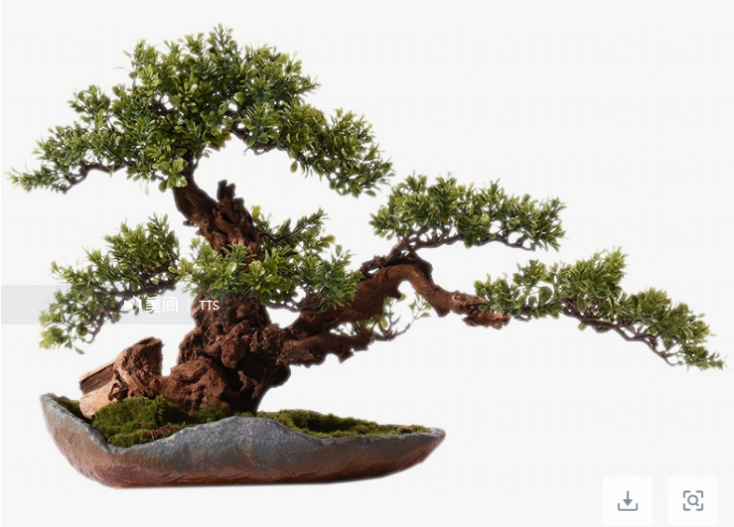 | 670*230*420 | 复合材质 | 1 | 件 | 560 | 560
首层 | 模型展示区茶几 | 糖果罐 | 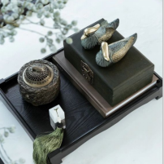 | 110*110 | 复合材质 | 6 | 件 | 190 | 1140
 |  | 花艺花器 |  | 500*430 | 复合材质 | 6 | 件 | 280 | 1680
 |  | 纸巾盒 |  | 220*110 | 复合材质 | 6 | 件 | 430 | 2580
 |  | 收纳托盘 |  | 360*270 | 复合材质 | 6 | 件 | 245 | 1470
首层 | 模型展示区单人椅 | 高档抱枕 | 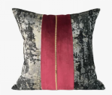 | 500*500 | 复合材质 | 24 | 件 | 130 | 3120
首层 | 深度洽谈区边几 | 装饰摆件 | 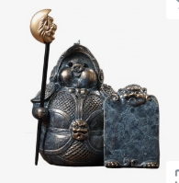 | 160*240 180*270 | 复合材质 | 4 | 组 | 430 | 1720
首层 | 深度洽谈区茶几 | 花艺花器 | 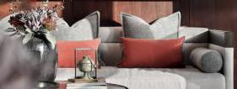 | 300*500 | 复合材质 | 4 | 件 | 620 | 2480 | 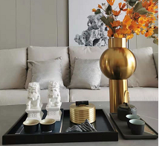
 |  | 装饰摆件 |  | 常规 | 复合材质 | 4 | 组 | 530 | 2120
 |  | 托盘 |  | 360*270 | 复合材质 | 4 | 件 | 70 | 280
 |  | 抱枕 |  | 450*450 500*300 | 复合材质 | 4 | 组 | 500 | 2000
 |  | 烟灰缸 |  | φ110 | 复合材质 | 4 | 件 | 35 | 140
首层 | 深度洽谈区屏风装饰柜 | 装饰摆件 | 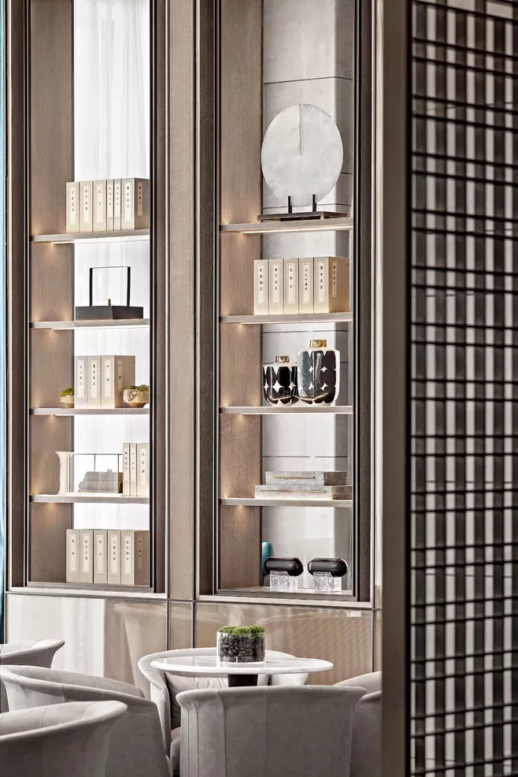 | 常规 | 复合材质 | 20 | 件 | 230 | 4600
 |  | 书籍 |  | 180*260*70 | 复合材质 | 12 | 件 | 10 | 120
 |  | 装饰盒 |  | 240*95 320*110 | 复合材质 | 2 | 组 | 260 | 520
首层 | 水吧区 | 装饰摆件 | 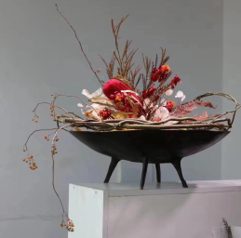 | 常规 | 复合材质 | 1 | 件 | 230 | 230
 |  | 花艺花器 |  | 350*370 | 复合材质 | 1 | 件 | 550 | 550
 |  | 装饰盒 |  | 常规 | 复合材质 | 1 | 件 | 160 | 160
首层 | 水吧区背后装饰柜 | 装饰摆件 | 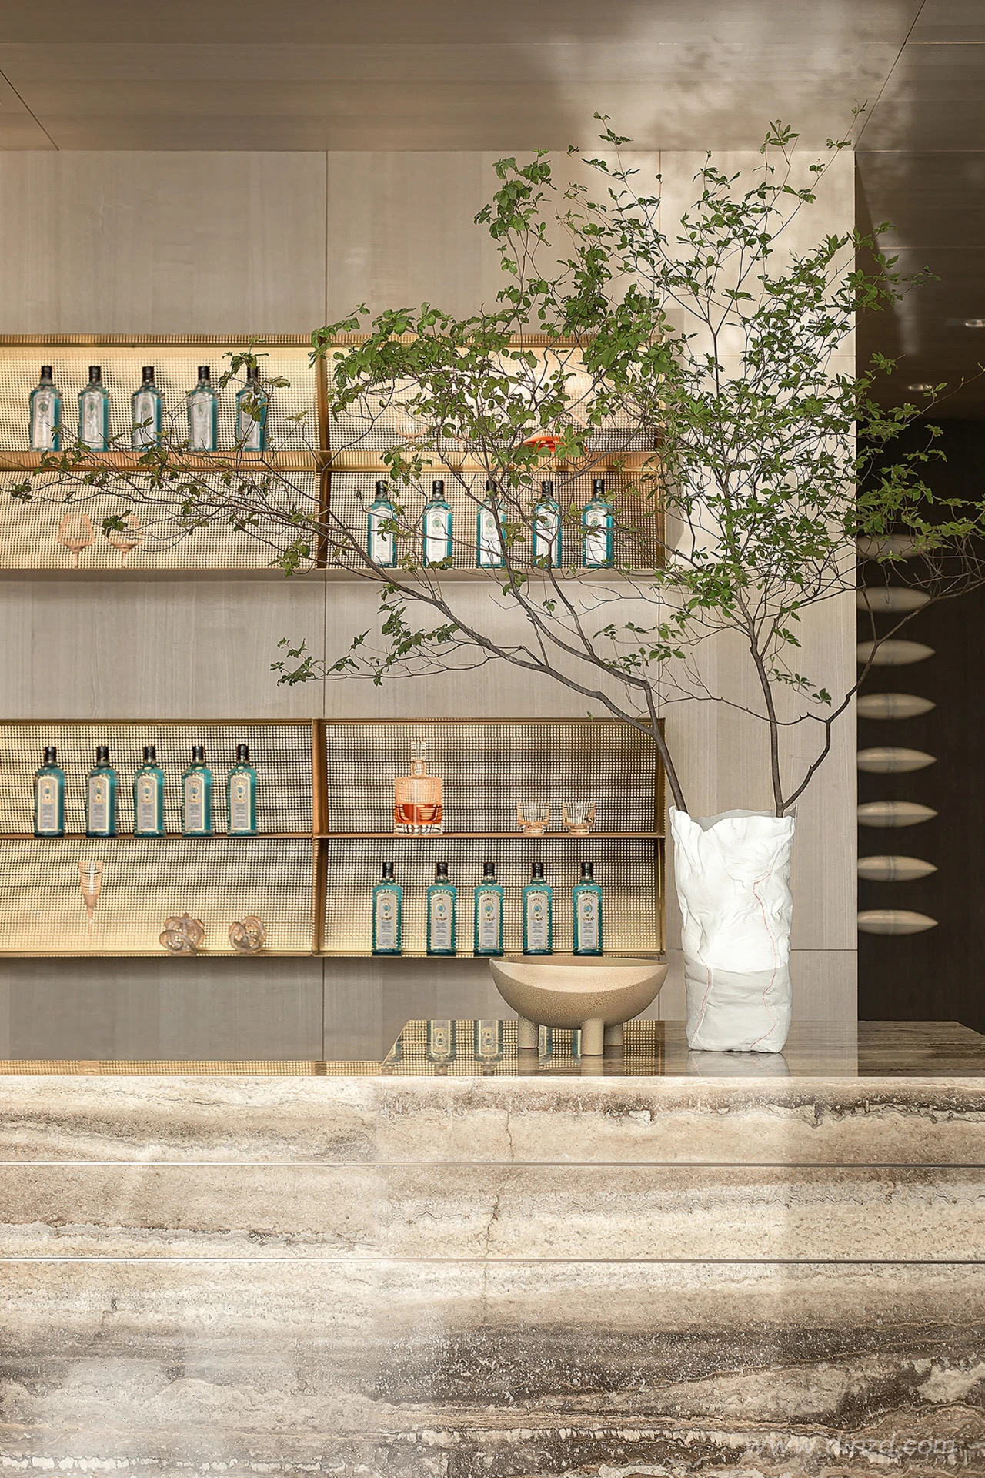 | 常规 | 复合材质 | 5 | 件 | 160 | 800
 |  | 装饰酒瓶 |  | 常规 | 复合材质 | 60 | 件 | 20 | 1200
 |  | 装饰酒杯 |  | 100*200 | 复合材质 | 5 | 件 | 15 | 75
首层 | 水吧区两侧装饰柜 | 装饰摆件 | 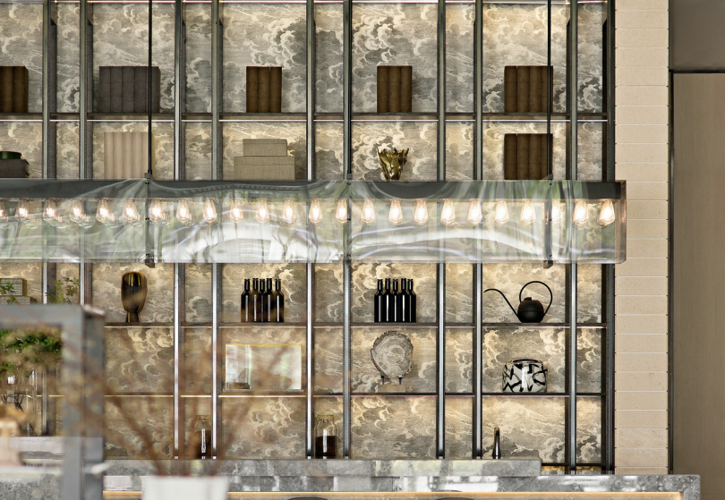 | 常规 | 复合材质 | 10 | 件 | 180 | 1800
 |  | 书籍 |  | 180*260*70 | 复合材质 | 6 | 件 | 10 | 60
 |  | 装饰盒 |  | 220*120 | 复合材质 | 1 | 件 | 150 | 150
首层 | 等候区 | 边几 |  | 190*380 | 复合材质 | 1 | 组 | 260 | 260
首层 | 收银室 | 装饰摆件 |  | 260*370 | 复合材质 | 1 | 组 | 360 | 360
首层 | 国学讲堂 | 装饰摆件 |  | 常规 | 复合材质 | 12 | 组 | 820 | 9840
首层 | 品茶区桌面 | 装饰摆件（含桌旗、铁壶、茶具、笔架、毛笔、仿真古书、印玺、装饰瓶、笔搁、镇纸、盆景绿植、古琴等） |  | 常规 | 复合材质 | 1 | 组 | 2360 | 2360
首层 | 品茶区 | 地面石子 |  | 常规 | 复合材质 | 1 | 组 | 550 | 550
首层 | 品茶区 | 装饰摆件 |  | 常规 | 复合材质 | 1 | 组 | 3200 | 3200
首层 | 品茶区装饰架 | 装饰摆件 | 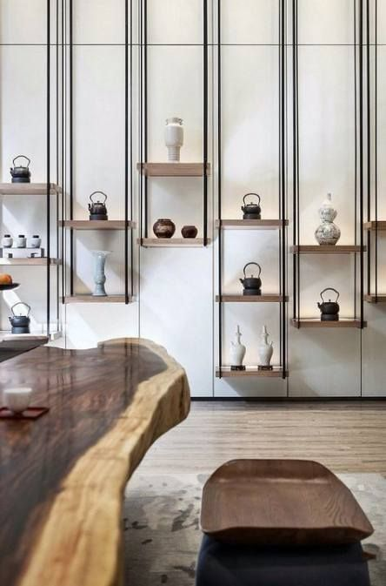 | 常规 | 复合材质 | 10 | 件 | 180 | 1800
首层 | VIP洽谈区沙发 | 高档抱枕 |  | 450*450 500*300 | 复合材质 | 1 | 组 | 650 | 650
首层 | VIP洽谈区茶几 | 花艺花器 | 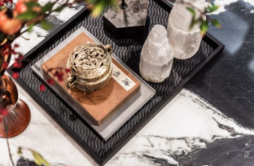 | 常规 | 复合材质 | 1 | 件 | 270 | 270
 |  | 装饰摆件 |  | 常规 | 复合材质 | 1 | 组 | 580 | 580
 |  | 书籍 |  | 180*260 | 复合材质 | 1 | 件 | 90 | 90
首层 | VIP洽谈区装饰柜 | 装饰摆件 | 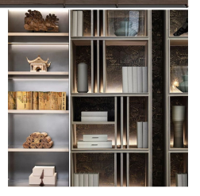 | 常规 | 复合材质 | 1 | 组 | 1350 | 1350
首层 | 侧厅 | 装饰摆件 |  | 680*600 | 复合材质 | 1 | 组 | 480 | 480
首层 | 过道 | 装饰摆件 | 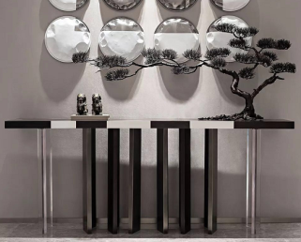 | 1050*530 85*150 | 复合材质 | 1 | 组 | 2200 | 2200
首层 | 卫生间 | 装饰摆件（含洗手液、香薰） |  | 常规 | 复合材质 | 2 | 组 | 430 | 860
二层 | 休息接待区沙发 | 高档抱枕 |  | 450*450 500*300 | 复合材质 | 2 | 组 | 580 | 1160
二层 | 休息接待区茶几 | 装饰摆件 |  | φ220 φ260 | 复合材质 | 2 | 组 | 310 | 620
二层 | 休息接待区边几 | 装饰摆件 |  | 常规 | 复合材质 | 4 | 组 | 380 | 1520
二层 | 大包间餐桌 | 装饰摆件（含装饰品、绿植） |  | 460高 | 复合材质 | 1 | 组 | 780 | 780
二层 | 大包间案几 | 装饰摆件 | 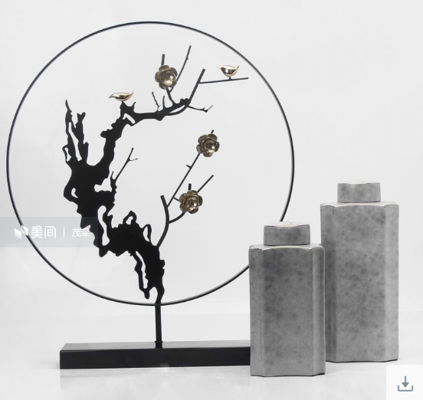 | 640*740 150*320 170*400 | 复合材质 | 1 | 组 | 1170 | 1170
二层 | 大包间边几 | 装饰摆件 |  | 常规 | 复合材质 | 1 | 组 | 710 | 710
二层 | 中包间餐桌 | 装饰摆件 | 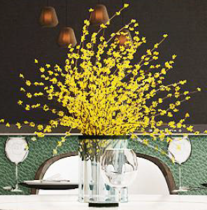 | 300*400 | 复合材质 | 1 | 组 | 330 | 330
二层 | 中包间案几 | 装饰摆件 |  | 730*330 | 复合材质 | 1 | 组 | 280 | 280
二层 | 小包间餐桌 | 装饰摆件 |  | 200*300 230*200 | 复合材质 | 1 | 组 | 460 | 460
二层 | 小包间斗柜 | 装饰摆件 |  | 常规 | 复合材质 | 2 | 组 | 770 | 1540
二层 | 观景平台桌面 | 装饰摆件 |  | 常规 | 复合材质 | 1 | 组 | 760 | 760
二层 | 观景平台落地摆件 | 装饰摆件 |  | 1800高 150*410 | 复合材质 | 2 | 组 | 920 | 1840
二层 | 卫生间 | 装饰摆件（含洗手液、香薰） | 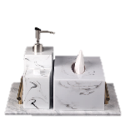 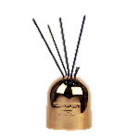 | 300*200 φ90*120 | 复合材质 | 3 | 组 | 430 | 1290
二层 | 造景 | 装饰摆件（包含造型石头、绿植、苔藓、摆件饰品、石子等） |  | 8.03㎡ | 复合材质 | 1 | 组 | 3300 | 3300
负一层 | 门厅书架 | 装饰摆件 |  | 常规 | 复合材质 | 1 | 组 | 800 | 800
负一层 | 健身房装饰柜 | 装饰摆件 | 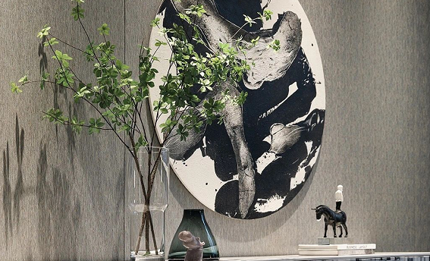 | 常规 | 复合材质 | 1 | 组 | 930 | 930
负一层 | 泳池水吧区 | 装饰摆件 |  | 常规 | 复合材质 | 1 | 组 | 460 | 460
负一层 | 泳池边几 | 装饰摆件 | 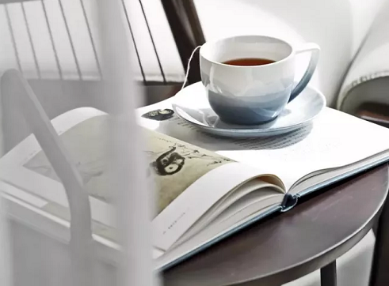 | 145*75 190*275 | 复合材质 | 1 | 组 | 65 | 65
负一层 | 泳池 | 装饰摆件 |  | 130*270 150*420 220*540 | 复合材质 | 3 | 组 | 610 | 1830
负一层 | 更衣室 | 装饰摆件 |  | 常规 | 复合材质 | 2 | 组 | 360 | 720
负一层 | 内卫 | 装饰摆件（含洗手液、香薰） |  | 300*200 | 复合材质 | 1 | 组 | 200 | 200
合计 |  |  |  |  |  |  |  |  | 80335
运输费用 |  |  |  |  |  |  |  |  | 3000
组装、摆场费用 |  |  |  |  |  |  |  |  | 3000
税金(13%专票） |  |  |  |  |  |  |  |  | 8633
总计 |  |  |  |  |  |  |  |  | 94968
最终优惠价 |  |  |  |  |  |  |  |  | 94500

